Filtri RLC
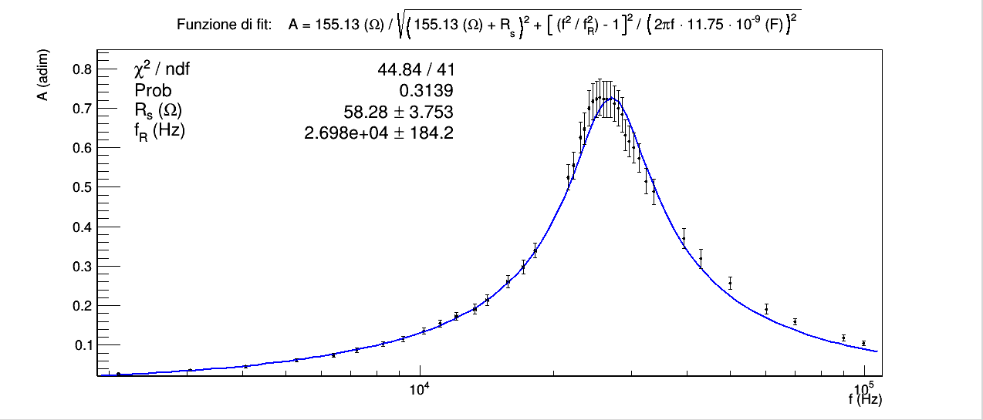
CONSIGLIAMO DI APRIRE IL FILE CON EXCEL PER VISUALIZZARE CORRETTAMENTE L'IMPAGINAZIONE COME INTESA DAGLI AUTORI

GRUPPO D7
COSTA, DI PAOLA, DUI
ESPERIMENTO 4
FILTRI RLC

SFASAMENTO TENSIONE CORRENTE IN UN FILTRO RL

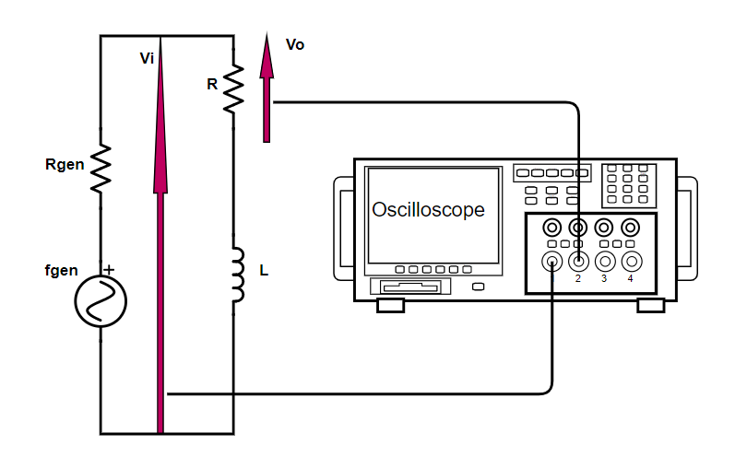
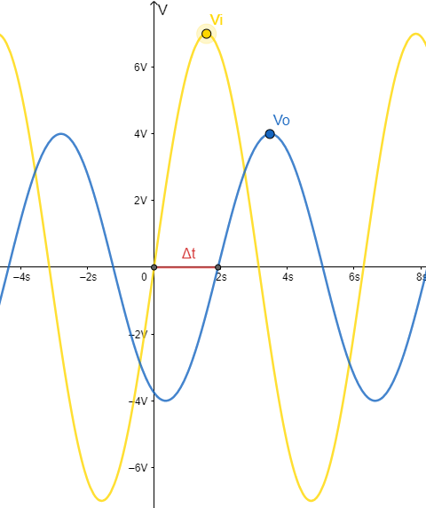
 |  |  |  |  |  |  |  |  |  |  |  |  |  |  |  | R (Ω) | σR (Ω) | L (mH) | σR (mH)
 |  |  |  |  |  |  |  |  |  |  |  |  |  |  |  | ponte RLC | errore di sensibilità del ponte RLC | ponte RLC | errore di sensibilità del ponte RLC
 |  |  |  |  |  |  |  |  |  |  |  |  |  |  |  | 155.13 | 0.01 | 2.489 | 0.001

"Con i cursori, misurare lo sfasamento in tempo tra le due tensioni e ricavarne successivamente lo sfasamento in angolo."
I valori ricavati sono presentati in tabella.
Δt (µs) | σΔt (µs) | f (kHz) | σf (kHz) | θ (rad) | σθ (rad)
cursori in tempo dell'oscilloscopio nel menu misure | errore di sensibillità dello schermo dell'oscilloscopio sui tempi | generatore di funzioni | errore di sensibillità del generatore di funzioni | 2π · Δt · f | errore propagato
14.2 | 0.5 | 10.85 | 0.01 | 0.97 | 0.03

FILTRO RLC PASSA BANDA

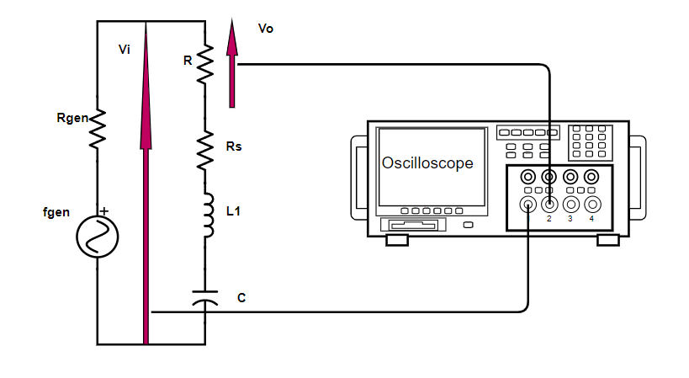
 |  |  |  |  |  |  |  | R (Ω) | σR (Ω) | L (mH) | σR (mH) | C (nF) | σC (nF) | fRteorica (kHz) | σfRteorica (kHz)
 |  |  |  |  |  |  |  | ponte RLC | errore di sensisbililtà del ponte RLC | ponte RLC | errore di sensibilità del ponte RLC | ponte RLC | errore di sensibilità del ponte RLC | 1 /2π√LC | errore propagato
 |  |  |  |  |  |  |  | 155.13 | 0.01 | 2.489 | 0.001 | 11.75 | 0.01 | 29.43 | 0.01

f (kHz) | σf (kHz) | Vo (V) | σVo (V) | Vi (V) | σVi (V) | Av (adim) | σAv (adim) | σAv / Av
generatore di funzioni | errore di sensibilità generatore di funzioni | menu misure oscilloscopio | errore di sensibilità dello schermo dell'oscilloscopio | menu misure oscilloscopio | errore di sensibilità dello schermo dell'oscilloscopio | Vo / Vi | errore propagato | errore relativo
2.10 | 0.01 | 0.60 | 0.04 | 23 | 1 | 0.026 | 0.002 | 7.96%
3.04 | 0.01 | 0.84 | 0.04 | 23 | 1 | 0.037 | 0.002 | 6.45%
4.06 | 0.01 | 1.05 | 0.04 | 23 | 1 | 0.046 | 0.003 | 5.78%
5.29 | 0.01 | 1.42 | 0.04 | 23 | 1 | 0.062 | 0.003 | 5.18%
6.40 | 0.01 | 1.7 | 0.1 | 23 | 1 | 0.074 | 0.005 | 7.31%
7.23 | 0.01 | 2.0 | 0.1 | 23 | 1 | 0.087 | 0.006 | 6.63%
8.27 | 0.01 | 2.3 | 0.1 | 23 | 1 | 0.102 | 0.006 | 6.22%
9.18 | 0.01 | 2.6 | 0.1 | 23 | 1 | 0.116 | 0.007 | 5.88%
10.24 | 0.01 | 3.0 | 0.1 | 22 | 1 | 0.136 | 0.008 | 5.64%
11.13 | 0.01 | 3.4 | 0.1 | 22 | 1 | 0.155 | 0.008 | 5.41%
12.1 | 0.1 | 3.8 | 0.1 | 22 | 1 | 0.173 | 0.009 | 5.25%
13.3 | 0.1 | 4.2 | 0.2 | 22 | 1 | 0.19 | 0.01 | 6.58%
14.2 | 0.1 | 4.7 | 0.2 | 22 | 1 | 0.21 | 0.01 | 6.23%
15.8 | 0.1 | 5.6 | 0.2 | 22 | 1 | 0.26 | 0.02 | 5.86%
17.1 | 0.1 | 6.4 | 0.2 | 22 | 1 | 0.30 | 0.02 | 5.60%
18.2 | 0.1 | 7.3 | 0.2 | 22 | 1 | 0.34 | 0.02 | 5.40%
21.6 | 0.1 | 10.5 | 0.4 | 20 | 1 | 0.53 | 0.03 | 6.29%
22.2 | 0.1 | 11.1 | 0.4 | 20 | 1 | 0.56 | 0.03 | 6.16%
23.0 | 0.1 | 11.9 | 0.4 | 19 | 1 | 0.63 | 0.04 | 6.24%
23.5 | 0.1 | 12.3 | 0.4 | 19 | 1 | 0.65 | 0.04 | 6.19%
24.0 | 0.1 | 12.6 | 0.4 | 18 | 1 | 0.70 | 0.04 | 6.40%
24.5 | 0.1 | 12.9 | 0.4 | 18 | 1 | 0.72 | 0.05 | 6.36%
25.0 | 0.1 | 13.0 | 0.4 | 18 | 1 | 0.72 | 0.05 | 6.35%
25.4 | 0.1 | 13.1 | 0.4 | 18 | 1 | 0.73 | 0.05 | 6.34%
25.9 | 0.1 | 13.0 | 0.4 | 18 | 1 | 0.72 | 0.05 | 6.35%
26.4 | 0.1 | 13.0 | 0.4 | 18 | 1 | 0.72 | 0.05 | 6.35%
26.9 | 0.1 | 13.0 | 0.4 | 18 | 1 | 0.72 | 0.05 | 6.35%
27.4 | 0.1 | 12.8 | 0.4 | 18 | 1 | 0.71 | 0.05 | 6.37%
28.0 | 0.1 | 12.6 | 0.4 | 18 | 1 | 0.70 | 0.04 | 6.40%
28.5 | 0.1 | 12.3 | 0.4 | 18 | 1 | 0.68 | 0.04 | 6.44%
29.0 | 0.1 | 12.0 | 0.4 | 19 | 1 | 0.63 | 0.04 | 6.23%
29.6 | 0.1 | 11.7 | 0.4 | 19 | 1 | 0.62 | 0.04 | 6.28%
30.3 | 0.1 | 11.4 | 0.4 | 19 | 1 | 0.60 | 0.04 | 6.33%
31.2 | 0.1 | 10.9 | 0.4 | 19 | 1 | 0.57 | 0.04 | 6.42%
32.3 | 0.1 | 10.3 | 0.4 | 20 | 1 | 0.52 | 0.03 | 6.33%
33.7 | 0.1 | 9.8 | 0.4 | 20 | 1 | 0.49 | 0.03 | 6.47%
39.3 | 0.1 | 7.8 | 0.4 | 21 | 1 | 0.37 | 0.03 | 7.02%
43.0 | 0.1 | 6.7 | 0.4 | 21 | 1 | 0.32 | 0.02 | 7.64%
49.9 | 0.1 | 5.4 | 0.2 | 21 | 1 | 0.26 | 0.02 | 6.03%
60.3 | 0.1 | 4.2 | 0.2 | 22 | 1 | 0.19 | 0.01 | 6.58%
70.0 | 0.1 | 3.5 | 0.1 | 22 | 1 | 0.159 | 0.009 | 5.37%
90.0 | 0.1 | 2.6 | 0.1 | 22 | 1 | 0.118 | 0.007 | 5.95%
99.7 | 0.1 | 2.3 | 0.1 | 22 | 1 | 0.105 | 0.007 | 6.29%

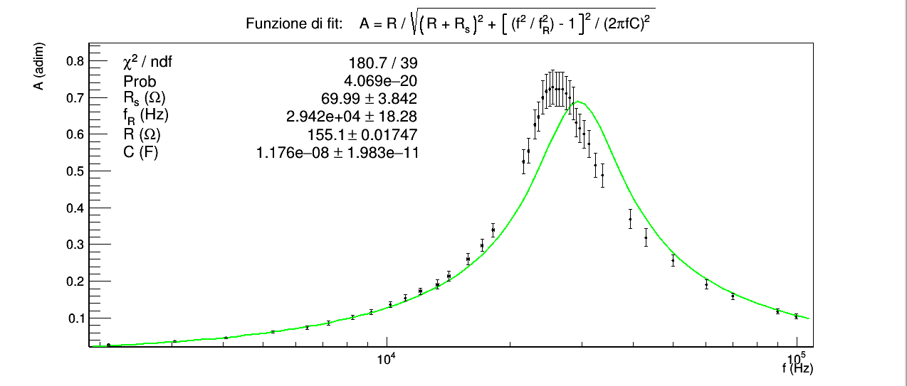
"Dopo aver ricavato mediante calcolo simbolico il guadagno in funzione di f, effettuare una regressione dei dati con la relativa funzione.
Confrontare la frequenza di risonanza ottenuta dal fit con quella ricavabile dalle misure di L e C.
Dal fit estrarre il valore di R_{s}. "
Abbiamo eseguito due fit. Nel primo fit le grandezze R e C sono state fornite all'algoritmo di fitting come parametri da ricercare, imponendo però come valori di partenza quelli misurati con il ponte RLC, e limitando la ricerca agli intervalli (155.13-σ_{R}, 155.13+σ_{R}) Ω e (11.75-σ_{C}, 11.75-σ_{C}) nF. L'idea dietro a questo tentativo di fit è stata quella di tenere conto anche della variabilità di R e C dovuta al loro errore. Il fit tuttavia ha un χ² troppo elevato e la curva di fit è palesemente lontana dai dati.
Nel secondo fit i valori di R e C sono stati inseriti come fissi nell'espressione della funzione e pari ai valori 155.13 (Ω) e 11.75 (nF).
Il valore del χ² per il secondo fit è all'interno del range critico per 41 gradi di libertà e significatività del 5%.
Il test z tra frequenza di risonanza teorica (29.43±0.01) kHz e sperimentale (27.0±0.2) kHz è negativo (z = 13.24 > 1.96): i due valori non sono compatibili per il test normale a due code con significatività del 5%.
La discrepanza tra i due valori può avere diverse origini.
Il valore di frequenza di risonanza sperimentale ottenuta dal fit è per costruzione l'ascissa corrispondente al massimo della curva di fit.
Se osserviamo solamente l'andamento dei punti sperimentali e non la curva di fit sembrerebbe naturale ipotizzare che il massimo si trovi all'incirca al centro dell'intervallo 24 ÷ 28 (kHz). La frequenza di risonanza sperimentale (27.0±0.2) kHz è decisamente più vicina al centro di tale intervallo rispetto a quella teorica (29.43±0.01) kHz, che è al di fuori di esso; alla frequenza teorica invece non corrisponde un massimo, bensì la discesa della campana.
Osservando inoltre meglio la curva di fit si può notare come nella coda destra essa non si adatta bene ai punti sperimentali, uscendo addirittura dalle barre d'errore; inoltre gli errori relativi sul guadagno sono piuttosto grandi, del tutto simili a quelli ottenuti nell'esperienza dei filtri RC, nella quale cui avevamo concluso che gli errori fossero sovrastimati, e in questo caso addirittura con punte del 10%.
Tutte queste considerazioni ci portano a pensare che il fatto di avere ottenuto un χ² accettabile sia dovuto ad un fortuito bilanciamento di errori sovrastimati e punti non troppo compatibili con la funzione di fit nella coda destra della campana.
Una possibilità è che la discrepanza tra dati e curva di fit, e soprattutto tra frequenza teorica e frequenza sperimentale e regione di massimo (24 ÷ 28 (kHz)) sia dovuta al fatto che la funzione di fit è stata ricavata ipotizzando che i componenti passivi R L e C siano ideali, cioè abbiano impedenza data dalle leggi Z_{R} = R, Z_{L} = j$ω$L, Z_{C} = 1 / j$ω$C; l’unico componente che abbiamo trattato parzialmente come non ideale è stato l'induttore, aggiungendo una resistenza R_{s} in serie, che però non dipende dalla frequenza come dovrebbe avvenire in realtà.
Sappiamo tuttavia che per rappresentare più correttamente ogni elemento passivo lineare dovremmo aggiungere delle capacità, induttanze e resistenze, in serie e/o in parallelo in varie configurazioni, i cui valori dipendono dalla frequenza della corrente circolante e i cui effetti sul comportamento del filtro sono sempre meno trascurabili all'aumentare della frequenza.
Se si tiene conto dei termini dovuti a tali effetti reali è facile dimostrare che la frequenza che massimizza il guadagno è in generale diversa da 1 / 2π ∙ sqrt(LC). Controllando online i valori tipicii R_{s} per induttori in commercio ci saremmo aspettati di ottenere una R_{s} più piccola, dell'ordine di qualche Ω, mentre abbiamo ottenuto circa 58 (Ω). Probabilmente contribuiscono a R_{s} anche le resistenze reali degli altri elementi e il fatto che non è stata considerata dipendente dalla frequenza.
Un'altra possibilità è che i termini aggiuntivi dipendenti dalla frequenza siano trascurabili e che le nostre misurazioni non siano state sufficientemente attente.

